Arkusz1
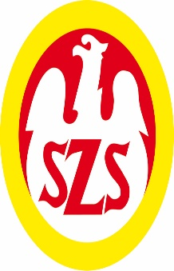
Komunikat końcowy
Mazowieckich Igrzysk - LICEALIADA Chłopców
w koszykówce w roku szkolnym 2025/26

ZS 1 Mińsk Maz. | - ZSP 1 Siedlce | 58 : 71
ZS 1 Mińsk Maz. | - XXIII LO Warszawa | 35 : 79
ZS 1 Mińsk Maz. | - LO Ostrów Maz. | 73 : 81
ZS 1 Mińsk Maz. | - IV LO Piaseczno | 68 : 58
ZSP 1 Siedlce | - XXIII LO Warszawa | 35 : 42
ZSP 1 Siedlce | - LO Ostrów Maz. | 61 : 48
ZSP 1 Siedlce | - IV LO Piaseczno | 30 : 51
LO Ostrów Maz. | - XXIII LO Warszawa | 53 : 56
LO Ostrów Maz. | - IV LO Piaseczno | 64 : 71
IV LO Piaseczno | - XXIII LO Warszawa | 64 : 31
Kolejność końcowa:
1. IV LO Piaseczno | 4 7 245 : 193
2. XXIII LO Warszawa | 4 7 218 : 187
3. ZSP 1 Siedlce | 4 6 197 : 199
4. LO Ostrów Maz. | 4 5 246 : 262
5. ZS 1 Mińsk Maz. | 3 5 234 : 289

 |  |  | #NAME?

